상품제안서
프레스티지 투톤 3단 암막 우양산 | 상품코드: S47763

 |  |  |  |  |  |  | 02-713-8555 | www.synergygift.co.kr
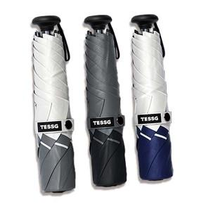

【상세/제작정보】

【인쇄/포장옵션】 | 레이저, 원단1도 / 포장지포장

【공급단가】 | 수량 | 20~ | 100~ | 300~ | 500~ | 1,000~
*VAT별도 | 단가 | 19,890원 | 18,810원 | 17,900원 | 17,440원 | 17,130원

【상품 URL】 | https://www.synergygift.co.kr:443/src/goods_detail.php?gdno=47763

